Chi tiết địa chất
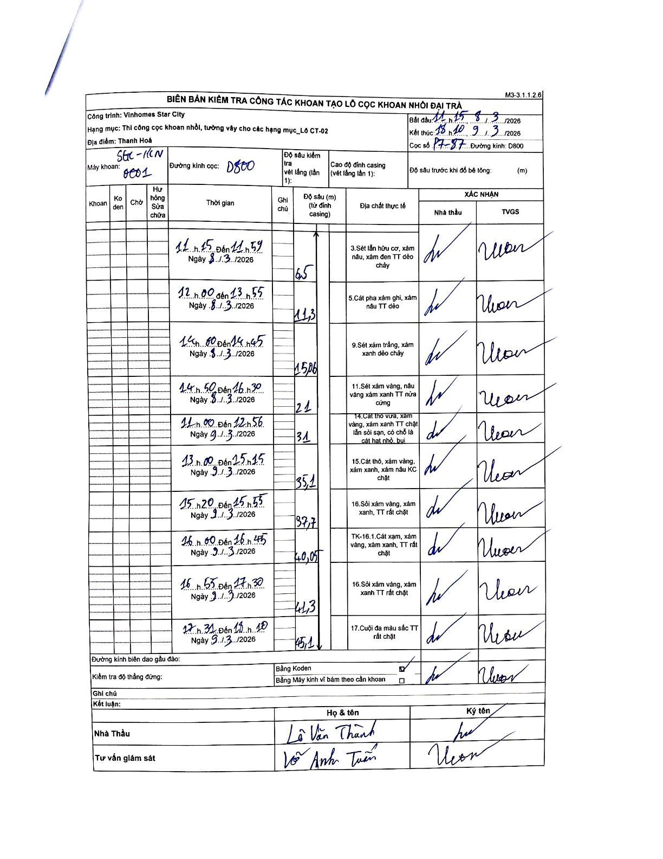
Dự án | Star City Thanh Hóa
Hạng mục | Thi công cọc khoan nhồi, tường vây cho các hạng mục_Lô CT-02
Tên bộ phận | Thi công cọc khoan nhồi, tường vây cho các hạng mục_Lô CT-02
Số hiệu cọc | P7-87
Tên Máy khoan | SGC-KCN0001
Đường kính | D800
Bắt đầu thi công | 11:15 08/03/2026
Kết thúc thi công | 18:10 09/03/2026

Địa chất TT | Đường kính | Mô tả lớp thiết kế | Từ (h) | Đến (h) | Cao độ từ | Cao độ đến | T.Gian (h) | Dài (m) | V (m/h) | Ghi chú
1 | D800 | Sét lẫn hữu cơ, xám nâu, xám đen TT dẻo chảy | 11:15 08/03/2026 | 11:59 08/03/2026 | 0 | -6.5 | 0.73 | 6.5 | 8.86
2 | D800 | Cát pha xám ghi, xám nâu TT dẻo | 12:00 08/03/2026 | 13:55 08/03/2026 | -6.5 | -11.3 | 1.92 | 4.8 | 2.5
3 | D800 | Sét xám trắng, xám xanh dẻo chảy | 14:00 08/03/2026 | 14:45 08/03/2026 | -11.3 | -15.06 | 0.75 | 3.76 | 5.01
4 | D800 | Sét xám vàng, nâu vàng xám xanh TT nửa cứng | 14:50 08/03/2026 | 16:30 08/03/2026 | -15.06 | -21 | 1.67 | 5.94 | 3.56
5 | D800 | Cát thô vừa, xám vàng, xám xanh TT chặt lẫn sỏi sạn, có chỗ là cát hạt nhỏ, bụi | 11:00 09/03/2026 | 12:56 09/03/2026 | -21 | -31 | 1.93 | 10 | 5.17
6 | D800 | Cát thô, xám vàng, xám xanh, xám nâu KC chặt | 13:00 09/03/2026 | 15:15 09/03/2026 | -31 | -35.1 | 2.25 | 4.1 | 1.82
7 | D800 | Sỏi xám vàng, xám xanh, TT rất chặt | 15:20 09/03/2026 | 15:55 09/03/2026 | -35.1 | -37.7 | 0.58 | 2.6 | 4.46
8 | D800 | TK-16.1. Cát xám, xám vàng, xám xanh, TT rất chặt | 16:00 09/03/2026 | 16:45 09/03/2026 | -37.7 | -40.05 | 0.75 | 2.35 | 3.13
9 | D800 | Sỏi xám vàng, xám xanh TT rất chặt | 16:55 09/03/2026 | 17:30 09/03/2026 | -40.05 | -41.3 | 0.58 | 1.25 | 2.14
10 | D800 | Cuội đa màu sắc TT rất chặt | 17:31 09/03/2026 | 18:10 09/03/2026 | -41.3 | -45.1 | 0.65 | 3.8 | 5.85

ẢNH BIÊN BẢN GỐC

